申込み要領
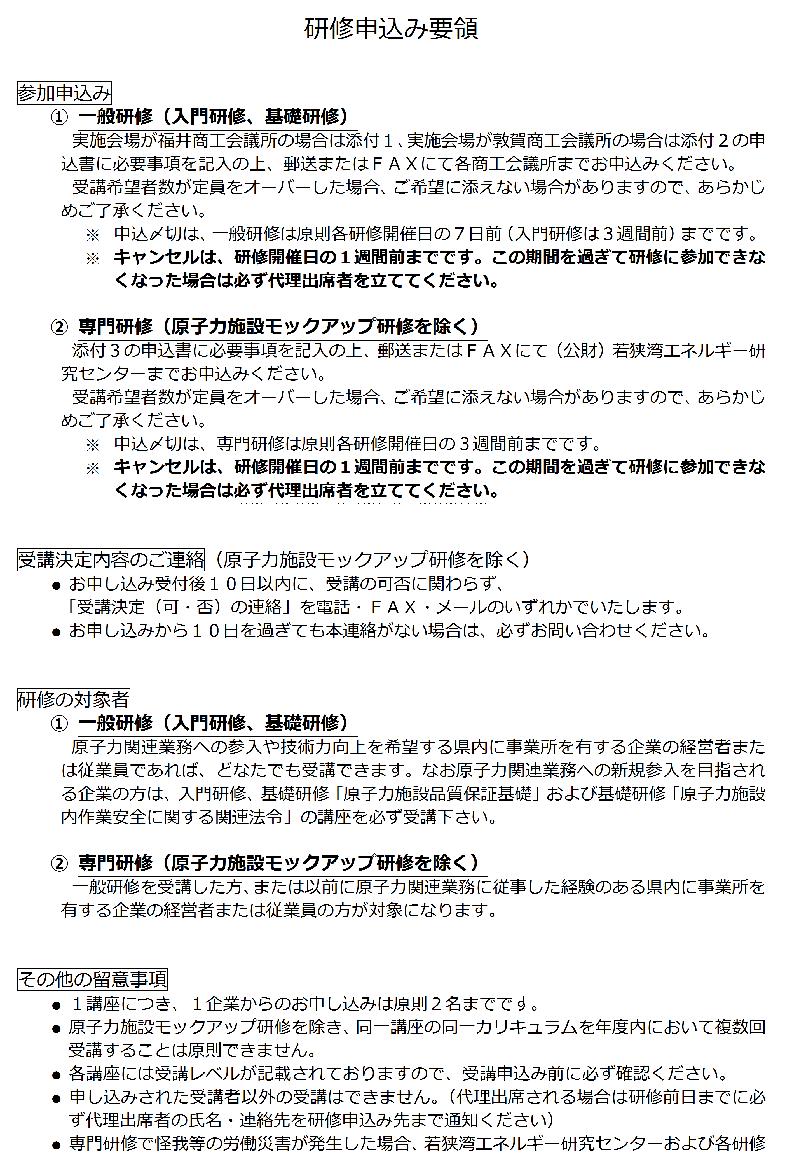
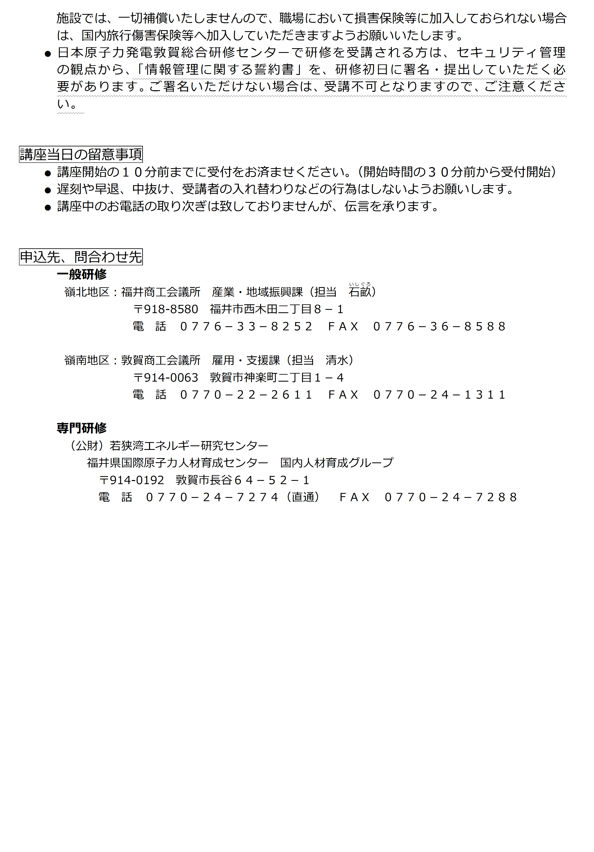

一般(敦賀)
敦賀商工会議所行 |  |  |  |  |  |  |  |  |  | 添付 ２
FAX |  | 0770-24-1311
【一般研修 敦賀商工会議所 参加申込書】
 |  |  |  |  |  |  | 申込日 | 平成 | 年 | 月 | 日
 | 会社名 |  | (ﾌﾘｶﾞﾅ)

 | 事業所名 (工場名) |  | (ﾌﾘｶﾞﾅ)

 | 所在地 |  | 〒

 | 担当窓口 |  | (担当者名) |  |  | (電 話)
 |  |  |  |  |  | (ＦＡＸ)
 |  |  |  |  |  | (e-mail)

研修名
研修名
研修名・開催日・備考 |  |  |  | 受 講 者 氏 名 | 担当窓口と違う場合はご記入ください
 |  |  |  | (ﾌﾘｶﾞﾅ) | (電 話)
 |  |  |  |  | (ＦＡＸ)
開催日
開催日
 |  |  |  |  | (e-mail)
備 考
備 考
研修名
研修名
研修名
開催日
開催日
開催日
 |  |  |  | (ﾌﾘｶﾞﾅ) | (電 話)
 |  |  |  |  | (ＦＡＸ)
 |  |  |  |  | (e-mail)
備 考
備 考
備 考
研修名
研修名
研修名
研修名
開催日
開催日
開催日
開催日
 |  |  |  | (ﾌﾘｶﾞﾅ) | (電 話)
 |  |  |  |  | (ＦＡＸ)
 |  |  |  |  | (e-mail)
備 考
備 考
備 考
備 考
研修名
研修名
研修名
研修名
開催日
開催日
開催日
開催日
 |  |  |  | (ﾌﾘｶﾞﾅ) | (電 話)
 |  |  |  |  | (ＦＡＸ)
 |  |  |  |  | (e-mail)
備 考
備 考
備 考
備 考
研修名
研修名
研修名
研修名
開催日
開催日
開催日
開催日
 |  |  |  | (ﾌﾘｶﾞﾅ) | (電 話)
 |  |  |  |  | (ＦＡＸ)
 |  |  |  |  | (e-mail)
備 考
備 考
備 考
備 考
研修名
研修名
研修名
研修名
開催日
開催日
開催日
開催日
 |  |  |  | (ﾌﾘｶﾞﾅ) | (電 話)
 |  |  |  |  | (ＦＡＸ)
 |  |  |  |  | (e-mail)
備 考
備 考
備 考
備 考
研修名
研修名
研修名
研修名
開催日
開催日
開催日
開催日
 |  |  |  | (ﾌﾘｶﾞﾅ) | (電 話)
 |  |  |  |  | (ＦＡＸ)
 |  |  |  |  | (e-mail)
備 考
備 考
備 考
備 考
研修名
備 考
開催日
研修名
備 考
開催日
研修名
備 考
開催日
研修名
備 考
開催日
研修名
備 考
開催日
研修名
備 考
開催日
研修名
備 考
開催日
研修名
備 考
開催日
研修名
備 考
開催日
研修名
備 考
開催日
研修名
備 考
開催日
研修名
備 考
開催日
研修名
備 考
開催日
研修名
備 考
開催日
研修名
備 考
開催日
研修名
備 考
開催日
研修名
備 考
開催日
研修名
備 考
開催日
研修名
備 考
開催日
研修名
備 考
開催日
研修名
備 考
開催日

 | ・ | 記入欄不足の場合は、コピーしてお使いください。

